Alytaus
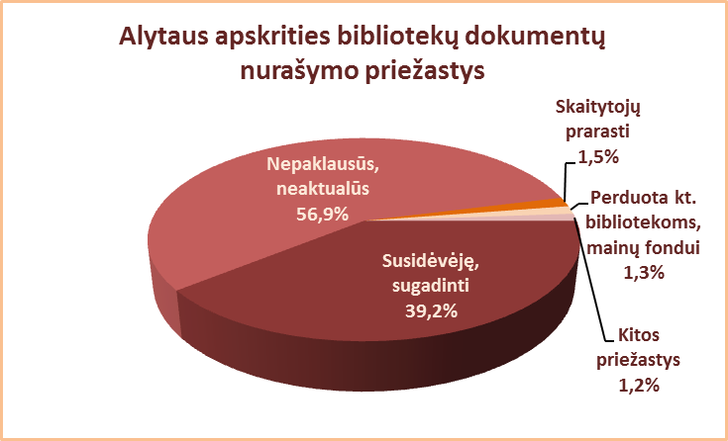
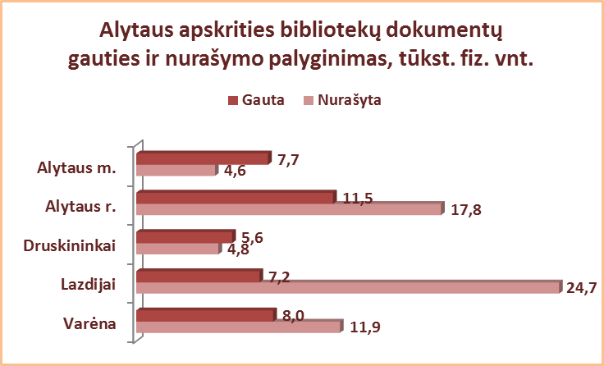
2.10. ALYTAUS APSKRITIES SAVIVALDYBIŲ VIEŠŲJŲ BIBLIOTEKŲ DOKUMENTŲ NURAŠYMAS 2013 M.

Eil. Nr. | Savivaldybių viešosios bibliotekos | Nurašyta dokumentų |  |  |  |  |  |  |  | Nurašymo priežastys |  |  |  |  | Gauties ir nurašymo
 |  | Iš viso |  | VB |  | Miesto f. |  | Kaimo f. |  | Susidėvėję, | Nepaklausūs, | Skaitytojų | Perduota | Kt. | 2013 m. palyginimas
 |  | Fiz. vnt. | Pav. | Fiz. vnt. | Pav. | Fiz. vnt. | Pav. | Fiz. vnt. | Pav. | sugadinti | neaktualūs, | prarasti | kt.b-koms, | priežastys | Gauta | Nurašyta | Skirtumas
 |  |  |  |  |  |  |  |  |  |  | dubletai |  | mainų f. |  | (fiz. vnt.) | (fiz. vnt.)
1 | Alytaus m. | 4592 | 41 | 2098 | 54 | 2494 | 47 | x | x | 4337 | 0 | 176 | 0 | 79 | 7726 | 4592 | 3134
2 | Alytaus r. | 17753 | 678 | 2617 | 471 | 1545 | 303 | 13591 | 212 | 5276 | 12055 | 422 | 0 | 0 | 11540 | 17753 | -6213
3 | Druskininkai | 4840 | 135 | 3144 | 73 | 361 | 23 | 1335 | 67 | 0 | 4703 | 137 | 0 | 0 | 5613 | 4840 | 773
4 | Lazdijai | 24742 | 252 | 969 | 252 | 420 | 130 | 23353 | 221 | 7015 | 16685 | 226 | 816 | 0 | 7191 | 24742 | -17551
5 | Varėna | 11867 | 517 | 4674 | 517 | x | x | 7193 | 239 | 8368 | 2835 | 0 | 0 | 664 | 8040 | 11867 | -3827
Iš viso: |  | 63794 | 325* | 13502 | 273* | 4820 | 126* | 45472 | 185* | 24996 | 36278 | 961 | 816 | 743 | 40110 | 63794 | -23684
*Vidutinis pavadinimų skaičius vienoje SVB.

Vilniaus
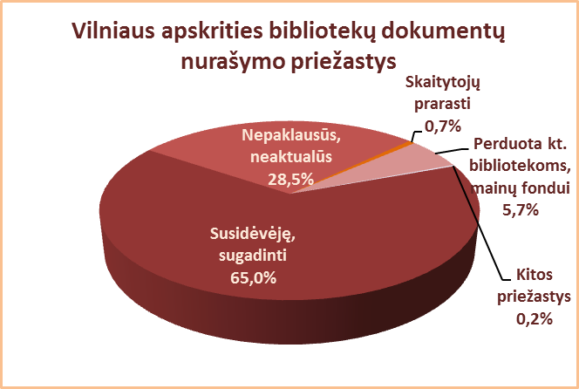
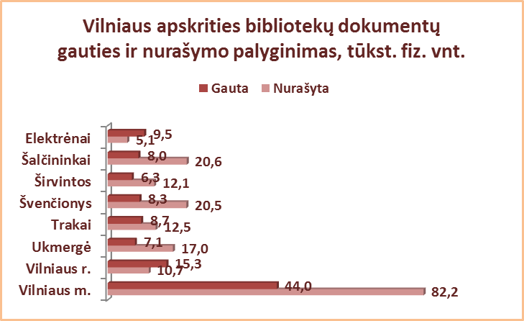
2.10. VILNIAUS APSKRITIES SAVIVALDYBIŲ VIEŠŲJŲ BIBLIOTEKŲ DOKUMENTŲ NURAŠYMAS 2013 m.

Eil. Nr. | Savivaldybių viešosios bibliotekos | Nurašyta dokumentų |  |  |  |  |  |  |  | Nurašymo priežastys |  |  |  |  | Gauties ir nurašymo
 |  | Iš viso |  | VB |  | Miesto f. |  | Kaimo f. |  | Susidėvėję, | Nepaklausūs, | Skaitytojų | Perduota | Kt. | 2013 m. palyginimas
 |  | Fiz. vnt. | Pav. | Fiz. vnt. | Pav. | Fiz. vnt. | Pav. | Fiz. vnt. | Pav. | sugadinti | neaktualūs, | prarasti | kt.b-koms, | priežastys | Gauta | Nurašyta | Skirtumas
 |  |  |  |  |  |  |  |  |  |  | dubletai |  | mainų f. |  | (fiz. vnt.) | (fiz. vnt.)
1 | Elektrėnai | 5054 | 3230 | 933 | 265 | 1364 | 991 | 2757 | 1974 | 3383 | 1671 | 0 | 0 | 0 | 9473 | 5054 | 4419
2 | Šalčininkai | 20630 | 3194 | 1329 | 312 | 3794 | 847 | 15507 | 2035 | 16287 | 4178 | 10 | 0 | 155 | 7986 | 20630 | -12644
3 | Širvintos | 12108 | 4253 | 9184 | 4343 | x | x | 2924 | 34 | 10306 | 1717 | 85 | 0 | 0 | 6340 | 12108 | -5768
4 | Švenčionys | 20534 | 870 | 2584 | 584 | 5196 | 619 | 12754 | 408 | 9663 | 10018 | 162 | 691 | 0 | 8343 | 20534 | -12191
5 | Trakai | 12518 | 1953 | 3258 | 1123 | 2759 | 1442 | 6501 | 1789 | 7251 | 5046 | 133 | 0 | 88 | 8696 | 12518 | -3822
6 | Ukmergė | 17015 | 1263 | 3572 | 926 | x | x | 13443 | 337 | 8512 | 3548 | 70 | 4885 | 0 | 7148 | 17015 | -9867
7 | Vilniaus r. | 10678 | 1400 | 348 | 220 | 496 | 250 | 9834 | 1204 | 8622 | 1859 | 197 | 0 | 0 | 15284 | 10678 | 4606
Iš viso: |  | 98537 | 2309* | 21208 | 1110* | 13609 | 830* | 63720 | 1112* | 64024 | 28037 | 657 | 5576 | 243 | 63270 | 98537 | -35267
8 | Vilniaus m. | 82198 | 1167 | 1303 | 842 | 80895 | 1208 | x | x | n.d. | n.d. | 0 | 0 | 0 | 43989 | 82198 | -38209
Iš viso: |  | 180735 | 2166* | 22511 | 1077* | 94504 | 893* | 63720 | 1112* | 64024 | 28037 | 657 | 5576 | 243 | 107259 | 180735 | -73476
n.d. - nėra duomenų.
*Vidutinis pavadinimų skaičius vienoje SVB.

